はじめに
初級：マクロをAIで作成


・目的
・今後のツール作成や業務改善につなげる一歩目にしていく。

・体験
・AIにプロンプトを入力し、スモールステップでマクロを作成、どういう動きをしていくのかを実際に体験していきます。最後に全部まとめたマクロだとどうなるかを確認して終了です。

・作業イメージ
①依頼元から届いた別のファイルと想定して、個人別売上表シート「2024（原本)」とシート「2025(原本)」データを確認。

②原本は編集禁止想定なので、編集用にシート「2024」とシート「2025」に転記。

③シート「前年度比売上比較表」の売上2024項目と売上2025項目に編集用のシート「2024」とシート「2025」を転記。

④2024年と2025年の前年度比の個人別売上比較を出力し、グラフへ自動反映。作業完了。

★⑤シート「2024」、シート「2025」、シート「前年度比売上比較表」をリセット。(Module5：前年度比売上比較表の【リセット】ボタン)

★⑥ ②-④の全てを1つのボタンで実行できることを体験。(Module6：前年度比売上比較表の【原本の転記から売上比較まで全て実行】ボタン)
⇒期限のない課題として⑥のプロンプトを考えてみてください。

・補足
・使用するAI：NEW Accenture ChatとMicrosoft 365 Copilotのどちらでも動作します。今回はNEW Accenture Chatを使用します。
・売上表_転記_AI使用マクロ作成練習.xlsmをDLし、マクロを有効化。 ⇒事前準備の内容はシート「VBA準備」に記載。
・今回は、AIでのマクロコード生成がメインの為、事前にModule1から4とボタンは追加してあります。 ⇒NTRGでは、VBA研修の用意もあり、より詳しく学習したいチームはそちらの受講希望を出していただけますと幸いです。

VBA準備
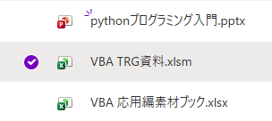
VBA準備
VBAはExcelの機能として使えるものの残念ながらデフォルトのままでは使えません。ここではVBAを始めるまでの下準備を整えます。

新規Excelファイルから設定
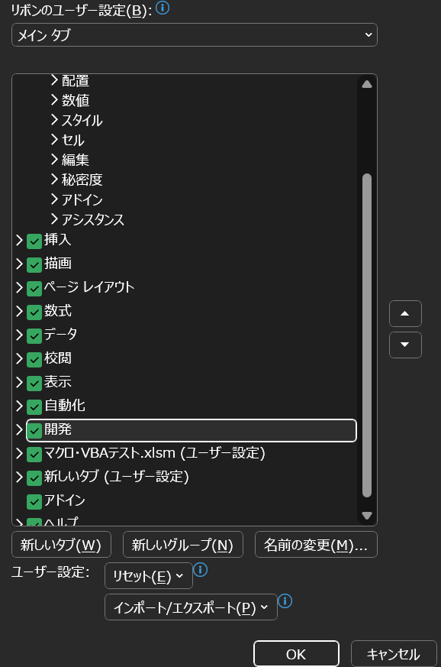
1⃣目的：VBAを扱えるファイルに設定を変更する
①Excelを開きます。
②リボンの上で右クリック、「リボンのユーザー設定」を左クリック
③【開発】のチェックボックスを入れる、【OK】
(これで今後新規のExcelブックを開いても【開発】タブは表示されたままになる)

④【ファイル】タブを開き、【名前を付けて保存】を開く。
⑤任意のファイル名と【マクロ有効ブック(*.xlsm)】形式で【保存】
1⃣達成：リストを確認すると【開発】タブが追加され、VBAマクロを活用できるファイルに更新


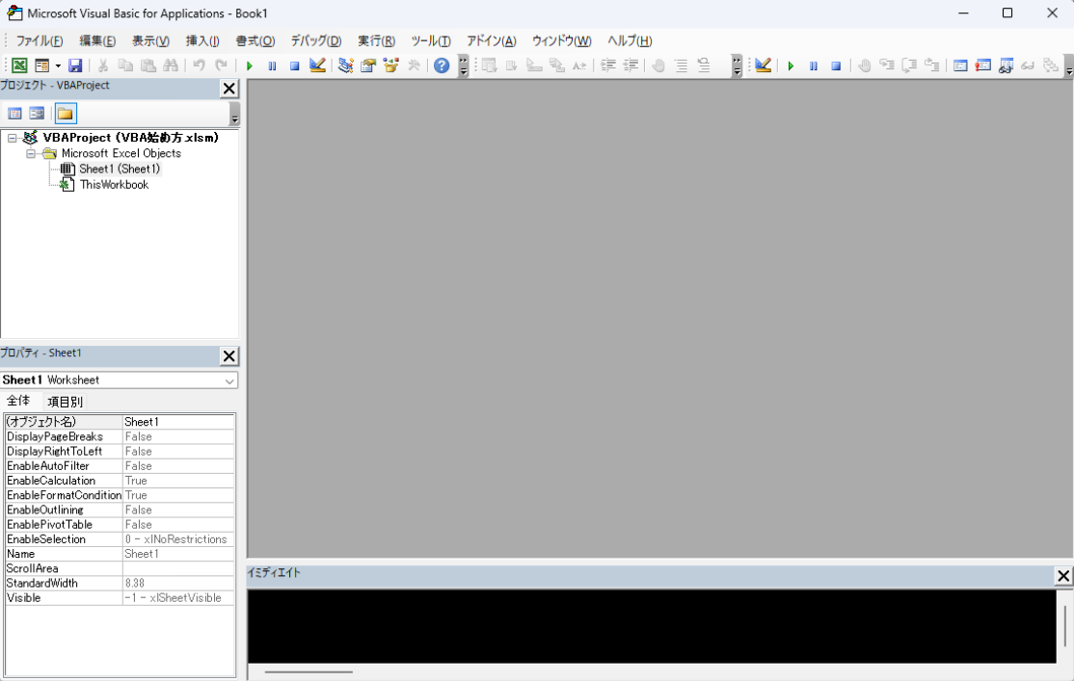
2⃣目的：VBAコードを書ける状態にする
【開発】タブを開くと左の画像が表示される
⑥この【Visual Basic】を開く、すると下の画像が表示される
TRGでは画像の①【プロジェクトエクスプローラー】と②の【コードウィンドウ】を使います

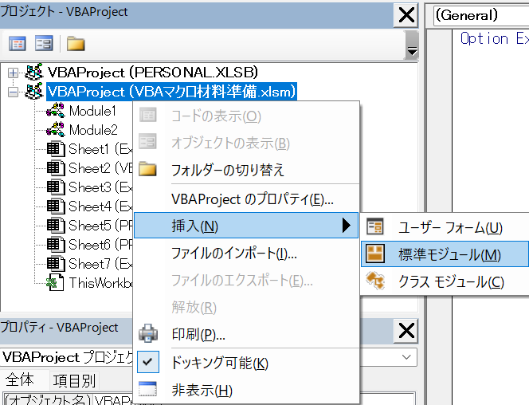
画面左の【プロジェクトエクスプローラー】に自分のブックの名前が表示されている
⑦ここで右クリック、【挿入】→【標準モジュール】を選択
すると【Module】が1から作成される

⑧ここまでで【コードウィンドウ】を表示して保存、モジュールがプログラムを格納する場所になる
２⃣達成：下準備までは以上です。

下準備はこれで完了です。

任意：【ツール】タブ、【参照設定】を選択
その中に【Microsoft Office X.X Object Library】のチェックを入れる
【OK】を押す
下記は別研修、「VBA TRG資料.xlsm」で使用するものです。今回の研修では対応は任意です。
応用編に進む場合

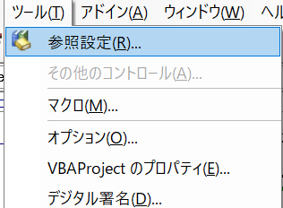

補足

VBA TRGファイルを活用します
ShartPointリンクから【VBA TRG資料.xlsm】をダウンロード
作業前に表示された場合それぞれで対処
・【読み取り専用】と表示される場合「編集する」を選択
・【更新できません】の場合「×」で閉じる
・【ブロックされている内容】の場合は名前を変更して新規で保存
(SharePointからダウンロードしたマクロファイルに出がちな警告類)

プロンプト入力
プロンプト入力と作業

・最初に入力するプロンプト：
あなたはExcel、マクロ、VBAのプロフェッショナルです。コードには何の動作をしているかのコメントの記載を丁寧に行います。無限ループ処理が発生した場合、マクロを停止します。

・例：Accenture Chat プロンプト入力画面

・例：Copilot プロンプト入力画面

・プロンプト①
売上表_転記_AI使用マクロ作成練習.xlsmファイルのシート名が2024(原本)のB2:N11までをシート名が2024のB2:N11に転記する簡潔なマクロを作成してください。
⇒標準モジュールに既に追加済みの(Module1)を左クリックして選択後、AIから出力されたコードSub～End Subまでをコピー＆ペースト。
⇒【2024(原本)から転記】ボタンに登録。押下げて動作確認。
⇒注①：AIでのコード生成の性質上、マクロ名に差異が生じることがありますのでボタンに登録する際、ご確認をお願いします。 右の図のSubと()の間のSample部分がマクロ名になっています。②から④も同じです。 ⇒注②：転記ボタンに登録するときは、マクロの登録>マクロの保存先を「作業中のブック」に変更します。

・例：プロンプト① Module1
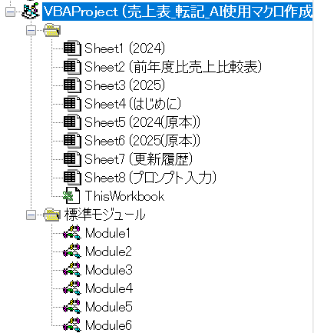


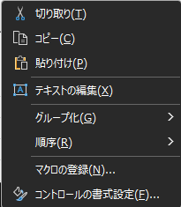
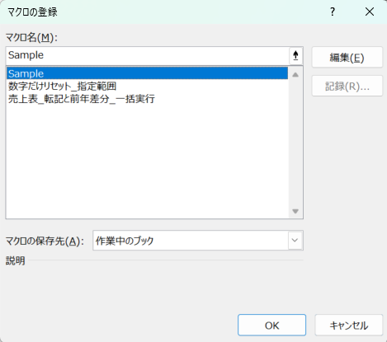
・注①：ボタンへのマクロの登録とマクロ名確認 ・注②：マクロの保存先は「作業中のブック」に変更

・プロンプト②
売上表_転記_AI使用マクロ作成練習.xlsmファイルのシート名が2025(原本)のB2:N11までをシート名が2025のB2:N11に転記する簡潔なマクロを作成してください。
⇒追加済みの(Module2)へAIから出力されたコードSub～End Subまでをコピー＆ペースト。
⇒【2025(原本)から転記】ボタンに登録。押下げて動作確認。

・プロンプト③
売上表_転記_AI使用マクロ作成練習.xlsmファイルのシート名が2024のB2:N11までをシート名が前年度比売上比較表のB2:N11に桁区切りで転記、シート名が2025のB2:N11までをシート前年度比売上比較表のB14:N23に桁区切りで転記する簡潔なマクロを作成してください。
⇒追加済みの(Module3)へAIから出力されたコードSub～End Subまでをコピー＆ペースト。
⇒【転記後の2024と2025から転記】ボタンに登録。押下げて動作確認。

・プロンプト④
売上表_転記_AI使用マクロ作成練習.xlsmファイルのシート名が前年度比売上比較表のB2:N11とB14:N23を比較し、シート名が前年度比売上比較表のB26:N35へ2024年から2025年へのプラスとマイナス分を入力、＋分は＋は付けずに青文字、マイナス分は-をつけて赤字にし、B26:N35は桁区切りで表示する簡潔なマクロを作成してください。
⇒追加済みの(Module4)へAIから出力されたコードSub～End Subまでをコピー＆ペースト。
⇒【2024と2025の売上比較】ボタンに登録。押下げて動作確認。
⇒グラフには自動で反映されます。

・ここまでで、今回のハンズオン作業は完了です。
・この行より下は、指示があるまで実行しないようにお願いします。

★⑤：【リセットボタン】を押下げ。

★⑥：【原本の転記から売上比較まで全て実行】を押下げ。

前年度比売上比較表
売上2024 | 1月 | 2月 | 3月 | 4月 | 5月 | 6月 | 7月 | 8月 | 9月 | 10月 | 11月 | 12月 | 合計
佐藤 | 132,336 | 139,516 | 146,839 | 143,158 | 146,709 | 148,404 | 158,656 | 156,764 | 163,220 | 161,384 | 166,673 | 166,340 | 1,829,999
鈴木 | 123,522 | 126,472 | 133,421 | 132,553 | 145,091 | 140,050 | 142,329 | 151,402 | 156,333 | 157,463 | 161,180 | 166,083 | 1,735,899
高橋 | 158,424 | 162,871 | 167,449 | 169,831 | 166,714 | 168,856 | 171,434 | 176,564 | 184,957 | 183,299 | 185,080 | 189,192 | 2,084,671
田中 | 156,458 | 151,798 | 159,169 | 159,257 | 167,262 | 165,816 | 172,324 | 178,665 | 176,924 | 177,672 | 178,722 | 188,067 | 2,032,134
伊藤 | 153,494 | 156,326 | 157,427 | 160,215 | 160,950 | 161,316 | 164,883 | 175,066 | 179,235 | 182,454 | 177,996 | 180,643 | 2,010,005
渡辺 | 118,669 | 128,202 | 128,360 | 128,988 | 133,671 | 132,302 | 143,241 | 137,299 | 144,376 | 147,769 | 148,594 | 150,484 | 1,641,955
山本 | 124,456 | 127,103 | 130,238 | 127,485 | 138,160 | 133,760 | 141,463 | 144,723 | 148,207 | 152,831 | 151,108 | 159,709 | 1,679,243
中村 | 139,175 | 141,362 | 140,135 | 140,187 | 145,790 | 149,080 | 158,792 | 153,283 | 163,803 | 167,642 | 169,800 | 164,677 | 1,833,726
小林 | 162,875 | 158,906 | 167,859 | 164,737 | 170,266 | 175,069 | 178,866 | 177,726 | 187,769 | 187,650 | 190,348 | 190,113 | 2,112,184
加藤 | 151,590 | 153,619 | 161,592 | 162,868 | 163,328 | 171,454 | 173,430 | 175,813 | 173,608 | 177,769 | 177,528 | 188,894 | 2,031,493

売上2025 | 1月 | 2月 | 3月 | 4月 | 5月 | 6月 | 7月 | 8月 | 9月 | 10月 | 11月 | 12月 | 合計
佐藤 | 121,943 | 130,120 | 125,285 | 130,574 | 134,733 | 137,057 | 143,053 | 146,035 | 146,555 | 151,468 | 154,688 | 151,027 | 1,672,538
鈴木 | 147,666 | 152,891 | 150,590 | 159,754 | 160,354 | 161,648 | 168,356 | 168,842 | 170,428 | 173,913 | 178,605 | 181,457 | 1,974,504
高橋 | 206,219 | 205,251 | 216,871 | 220,738 | 220,326 | 217,863 | 228,724 | 230,603 | 228,960 | 231,782 | 232,011 | 240,111 | 2,679,459
田中 | 205,657 | 207,499 | 211,180 | 219,893 | 224,360 | 221,512 | 223,275 | 225,701 | 235,154 | 238,978 | 235,834 | 237,658 | 2,686,701
伊藤 | 177,579 | 181,791 | 180,444 | 190,492 | 184,700 | 193,899 | 198,207 | 199,444 | 205,622 | 202,299 | 204,006 | 213,546 | 2,332,029
渡辺 | 168,153 | 175,317 | 178,828 | 175,663 | 177,927 | 190,197 | 186,077 | 192,747 | 194,678 | 200,438 | 198,374 | 201,291 | 2,239,690
山本 | 178,319 | 182,212 | 182,638 | 179,920 | 189,765 | 195,037 | 197,174 | 191,776 | 202,307 | 197,582 | 203,528 | 205,249 | 2,305,507
中村 | 141,614 | 143,201 | 150,138 | 151,611 | 160,214 | 157,718 | 160,136 | 165,472 | 171,575 | 169,304 | 172,872 | 179,279 | 1,923,134
小林 | 159,843 | 158,256 | 166,366 | 161,863 | 168,269 | 175,240 | 173,134 | 172,902 | 175,625 | 186,252 | 185,358 | 184,956 | 2,068,064
加藤 | 137,269 | 140,136 | 139,263 | 141,076 | 142,927 | 142,873 | 146,418 | 158,012 | 161,412 | 164,045 | 157,523 | 165,327 | 1,796,281

売上比較 | 1月 | 2月 | 3月 | 4月 | 5月 | 6月 | 7月 | 8月 | 9月 | 10月 | 11月 | 12月 | 合計
佐藤
鈴木
高橋
田中
伊藤
渡辺
山本
中村
小林
加藤

個人別前年度比売上差分(合計)
 | 佐藤 | 鈴木 | 高橋 | 田中 | 伊藤 | 渡辺 | 山本 | 中村 | 小林 | 加藤
合計

